Voorblad
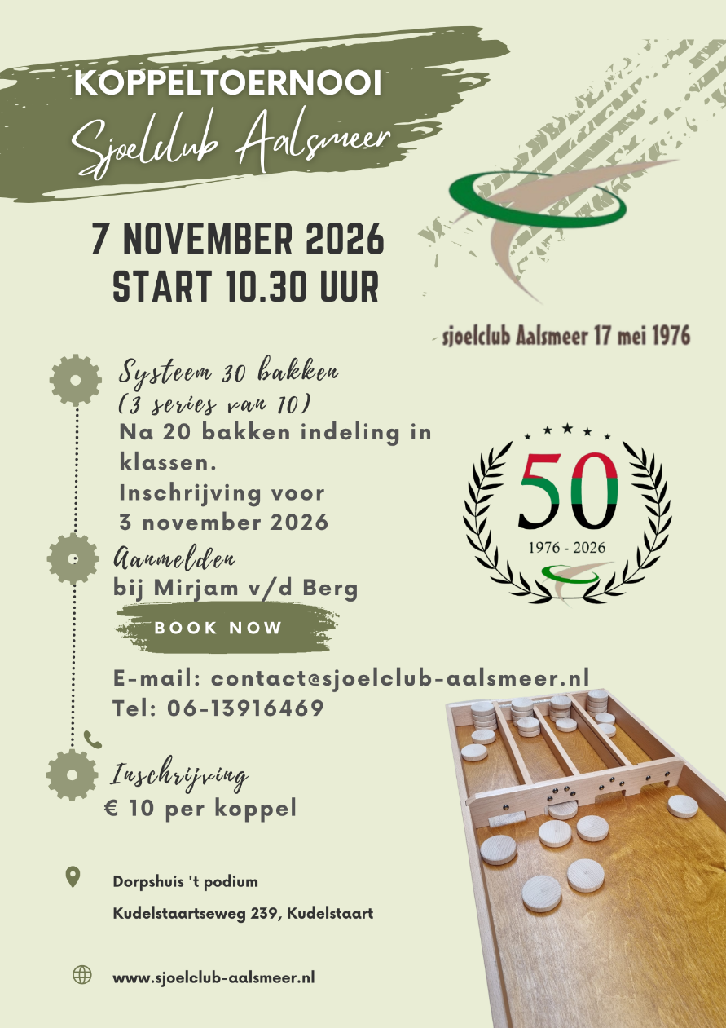
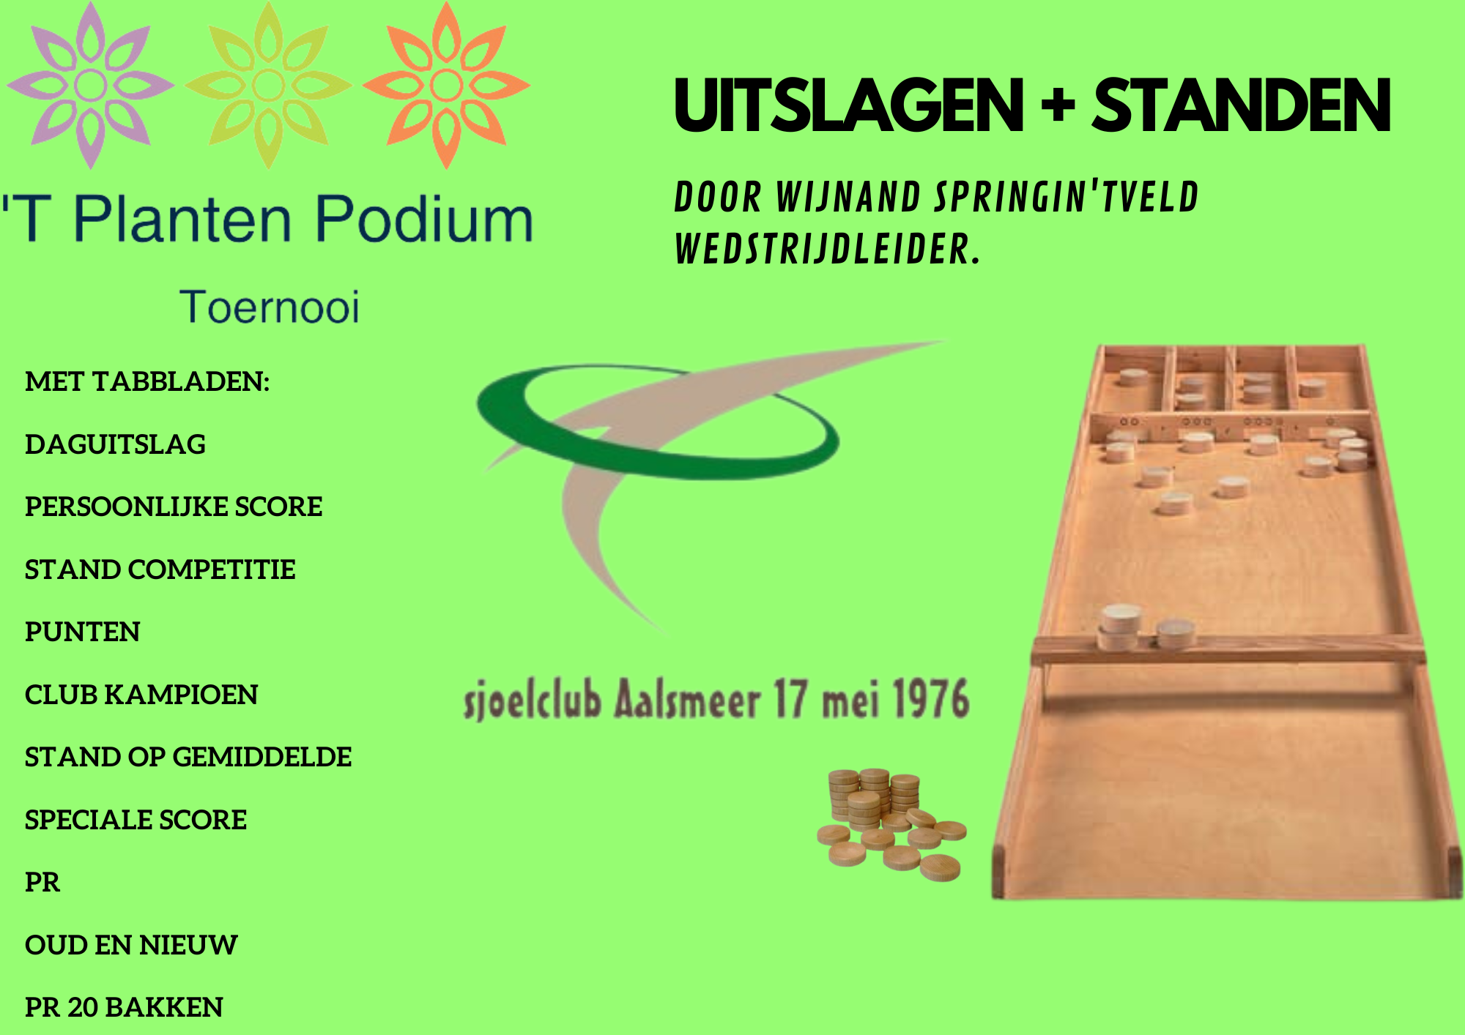
Sjoeldatums 2026-2027
3 september
17 september
1 oktober
15 oktober
Jaarvergadering + sjoelen
29 oktober
12 november
26 november
10 december
17 december
Kerstsjoelen
7 januari
21 januari
3 februari (woensdag)
18 februari
4 maart
18 maart
1 april
15 april
29 april
13 mei (Slot avond)
7 november 2026
Koppeltoernooi Aalsmeer →

